時間帯別画面
画面イメージ_EMS-SW-05_電力量履歴確認

 | ■画面概要
 | 時間別の単位で施設の電力量履歴を確認する画面。
 | ※本画面はwebアプリではなく、ブラウザで表示する。

 | ■画面イメージ

カレンダーパネルイメージ

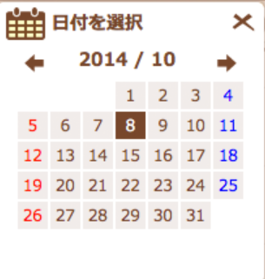

XXX施設_電力量履歴
1

2
3
4
5
表示種別
⦿時間帯別
○日別
○月別
⑱：
⑲：
⑳：
日付選択
6
9

2014/10/08
検索
OK
7
8

10

14
11
12
13
 |  | (kWh) |  |  |  |  |  |  |  |  |  |  |  |  |  |  |  |  |  |  |  |  | ■発電電力量 ■自家消費量 ■使用電力量
 |  | 100000
 |  | 90000
 |  | 80000
 |  | 70000
 |  | 60000
 |  | 50000
 |  | 40000
 |  | 30000
 |  | 20000
15
 |  | 10000
 |  | 0
16
 |  |  | 0 | 1 | 2 | 3 | 4 | 5 | 6 | 7 | 8 | 9 | 10 | 11 | 12 | 13 | 14 | 15 | 16 | 17 | 18 | 19 | 20 | 21 | 22 | 23 | (時)
17

電力量現在値確認

21

 |  |  |  |  |  |  |  | オンマウス時のイメージ
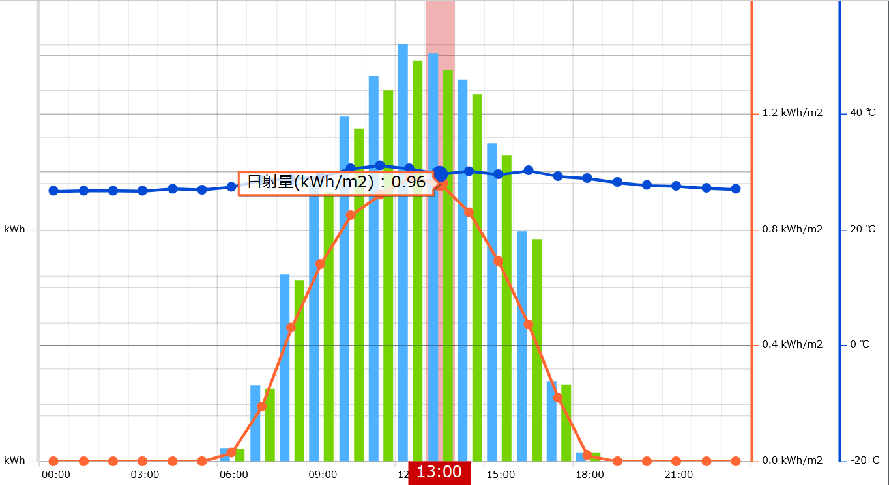

オンマウス時に発電電力量、自家消費量、使用電力量の詳細情報を表示。あくまでイメージなので、折線なしの実装でいい。

 | ■画面項目一覧
 | # | 画面項目名 |  |  |  | 入力形式 |  |  | 型 |  | 桁 | フォーマット |  |  | 必須 | 特記事項
 | 1 | 施設名_電力量履歴 |  |  |  | ラベル |  |  | - |  | - | - |  |  | - | -
 | 2 | 表示種別_label |  |  |  | ラベル |  |  | - |  | - | - |  |  | - | -
 | 3 | 時間帯別 |  |  |  | ラジオボタン |  |  | - |  | - | - |  |  | - | -
 | 4 | 日別 |  |  |  | ラジオボタン |  |  | - |  | - | - |  |  | - | -
 | 5 | 月別 |  |  |  | ラジオボタン |  |  | - |  | - | - |  |  | - | -
 | 6 | 日付選択_lable |  |  |  | ラベル |  |  | - |  | - | - |  |  | - | -
 | 7 | カレンダーアイコン |  |  |  | ボタン |  |  | - |  | - | - |  |  | - | -
 | 8 | 選択日付 |  |  |  | テキストボックス |  |  | - |  | - | YYYY/MM/DD |  |  | - | -
 | 9 | 検索 |  |  |  | ボタン |  |  | - |  | - | - |  |  | - | -
 | 10 | 電力量データグラフエリア |  |  |  | - |  |  | - |  | - | - |  |  | - | -
 | 11 |  | ■発電電力量 |  |  | ラベル |  |  | - |  | - | - |  |  | - | -
 | 12 |  | ■自家消費量 |  |  | ラベル |  |  | - |  | - | - |  |  | - | -
 | 13 |  | ■使用電力量 |  |  | ラベル |  |  | - |  | - | - |  |  | - | -
 | 14 |  | 電力量データの数値 |  |  | ラベル |  |  | - |  | - | - |  |  | - | -
 | 15 |  | 電力量データの単位 |  |  | ラベル |  |  | - |  | - | - |  |  | - | -
 | 16 |  | 時間の数値 |  |  | ラベル |  |  | - |  | - | - |  |  | - | -
 | 17 |  | 時間の単位 |  |  | ラベル |  |  | - |  | - | - |  |  | - | -
 | 18 |  | 発電電力量 |  |  | 図形（棒グラフ） |  |  | - |  | - | - |  |  | - | -
 | 19 |  | 自家消費量 |  |  | 図形（棒グラフ） |  |  | - |  | - | - |  |  | - | -
 | 20 |  | 使用電力量 |  |  | 図形（棒グラフ） |  |  | - |  | - | - |  |  | - | -
 | 21 | 電力量現在値確認 |  |  |  | ボタン |  |  | - |  | - | - |  |  | - | -

 | ■イベント定義
 | # | イベント名 |  |  |  | トリガー |  |  |  | インプット |  |  |  | アクション
 | 1 | 初期表示 |  |  |  | 初期表示時 |  |  |  | 施設ID |  |  |  | -
 | 2 | 表示期間変更 |  |  |  | ④／⑤ラジオボタン押下 |  |  |  | 施設ID |  |  |  | ⑩電力量データグラフエリアで日別／月別のグラフ表に変更し表示する。
 | 3 | 日付選択 |  |  |  | ⑦のカレンダーアイコン押下 |  |  |  | - |  |  |  | 押下するとカレンダーパネルを表示させ、選択した日付を⑧で表示させる。
 | 4 | 電力量データグラフ表示 |  |  |  | ⑨の検索ボタン押下 |  |  |  | 選択日付 |  |  |  | 電力量データを時間帯別グラフで表示させる。
 | 5 | 電力量現在値確認画面遷移 |  |  |  | ㉑「電力量現在値確認」ボタン押下 |  |  |  | 施設ID |  |  |  | 電力量確認画面に遷移する。

日別画面
画面イメージ_EMS-SW-05_電力量履歴確認

 | ■画面概要
 | 日別の単位で施設の電力量履歴を確認する画面。
 | ※本画面はwebアプリではなく、ブラウザで表示する。

 | ■画面イメージ

カレンダーパネルイメージ

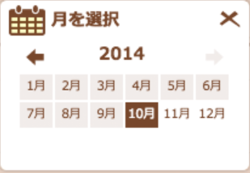
XXX施設_電力量履歴
1

2
3
4
5
表示種別
○時間帯別
⦿日別
○月別
⑱：
⑲：
⑳：

月選択
6
9
検索
2014/10
8
OK
7

10
14
11
12
13
 |  | (kWh) |  |  |  |  |  |  |  |  |  |  |  |  |  |  |  |  |  |  |  |  |  |  |  |  |  |  | ■発電量 ■自家消費量 ■使用電力量
 |  | 100000
 |  | 90000
 |  | 80000
 |  | 70000
15
 |  | 60000
 |  | 50000
 |  | 40000
 |  | 30000
 |  | 20000
 |  | 10000
 |  | 0
16
 |  |  | 1 | 2 | 3 | 4 | 5 | 6 | 7 | 8 | 9 | 10 | 11 | 12 | 13 | 14 | 15 | 16 | 17 | 18 | 19 | 20 | 21 | 22 | 23 | 24 | 25 | 26 | 27 | 28 | 29 | 30 | 31 | (日)
17

電力量現在値確認

21

 | ■画面項目一覧
 | # | 画面項目名 |  |  |  | 入力形式 |  |  | 型 |  | 桁 | フォーマット |  |  | 必須 | 特記事項
 | 1 | 施設名_電力量履歴 |  |  |  | ラベル |  |  | - |  | - | - |  |  | - | -
 | 2 | 表示種別_label |  |  |  | ラベル |  |  | - |  | - | - |  |  | - | -
 | 3 | 時間帯別 |  |  |  | ラジオボタン |  |  | - |  | - | - |  |  | - | -
 | 4 | 日別 |  |  |  | ラジオボタン |  |  | - |  | - | - |  |  | - | -
 | 5 | 月別 |  |  |  | ラジオボタン |  |  | - |  | - | - |  |  | - | -
 | 6 | 月選択_lable |  |  |  | ラベル |  |  | - |  | - | - |  |  | - | -
 | 7 | カレンダーアイコン |  |  |  | ボタン |  |  | - |  | - | - |  |  | - | -
 | 8 | 選択月 |  |  |  | テキストボックス |  |  | - |  | - | YYYY/MM |  |  | - | -
 | 9 | 検索 |  |  |  | ボタン |  |  | - |  | - | - |  |  | - | -
 | 10 | 電力量データグラフエリア |  |  |  | - |  |  | - |  | - | - |  |  | - | -
 | 11 |  | ■発電電力量 |  |  | ラベル |  |  | - |  | - | - |  |  | - | -
 | 12 |  | ■自家消費量 |  |  | ラベル |  |  | - |  | - | - |  |  | - | -
 | 13 |  | ■使用電力量 |  |  | ラベル |  |  | - |  | - | - |  |  | - | -
 | 14 |  | 電力量データの数値 |  |  | ラベル |  |  | - |  | - | - |  |  | - | -
 | 15 |  | 電力量データの単位 |  |  | ラベル |  |  | - |  | - | - |  |  | - | -
 | 16 |  | 時間の数値 |  |  | ラベル |  |  | - |  | - | - |  |  | - | -
 | 17 |  | 時間の単位 |  |  | ラベル |  |  | - |  | - | - |  |  | - | -
 | 18 |  | 発電電力量 |  |  | 図形（棒グラフ） |  |  | - |  | - | - |  |  | - | -
 | 19 |  | 自家消費量 |  |  | 図形（棒グラフ） |  |  | - |  | - | - |  |  | - | -
 | 20 |  | 使用電力量 |  |  | 図形（棒グラフ） |  |  | - |  | - | - |  |  | - | -
 | 21 | 電力量現在値確認 |  |  |  | ボタン |  |  | - |  | - | - |  |  | - | -

 | ■イベント定義
 | # | イベント名 |  |  |  | トリガー |  |  |  | インプット |  |  |  | アクション
 | 1 | 初期表示 |  |  |  | 初期表示時 |  |  |  | 施設ID |  |  |  | -
 | 2 | 表示期間変更 |  |  |  | ③／⑤ラジオボタン押下 |  |  |  | 施設ID |  |  |  | ⑩電力量データグラフエリアで時間帯別／月別のグラフ表に変更し表示する。
 | 3 | 月選択 |  |  |  | ⑦のカレンダーアイコン押下 |  |  |  | - |  |  |  | 押下するとカレンダーパネルを表示させ、選択した年月を⑧で表示させる。
 | 4 | 電力量データグラフ表示 |  |  |  | ⑨の検索ボタン押下 |  |  |  | 選択月 |  |  |  | 電力量データを日別グラフで表示させる。
 | 5 | 電力量現在値確認画面遷移 |  |  |  | ㉑「電力量現在値確認」ボタン押下 |  |  |  | 施設ID |  |  |  | 電力量確認画面に遷移する。

月別画面
画面イメージ_EMS-SW-05_電力量履歴確認

 | ■画面概要
 | 月別の単位で施設の電力量履歴を確認する画面。
 | ※本画面はwebアプリではなく、ブラウザで表示する。

 | ■画面イメージ

XXX施設_電力量履歴
1

3
4
5
2
 |  |  |  |  |  |  |  |  |  |  |  |  |  |  |  |  | カレンダーパネルのイメージ
表示種別
○時間帯別
○日別
⦿月別
期間指定範囲：指定された年の1月~12月となり、年を跨ぐ期間が指定不可。
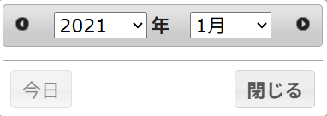

6
11
開始月
終了月
15
7
2026/01
0時 ▼
～
2026/12
10
0時 ▼
検索
8
9
13
14
12
16

21
17
18
19
㉔：
㉕：
㉖：
 |  | (kWh) |  |  |  |  |  |  |  |  | ■発電量 ■自家消費量 ■使用電力量
 |  | 100000
 |  | 90000
20
 |  | 80000
 |  | 70000
 |  | 60000
 |  | 50000
 |  | 40000
 |  | 30000
 |  | 20000
 |  | 10000
 |  | 0
22
23
 |  |  | 1 | 2 | 3 | 4 | 5 | 6 | 7 | 8 | 9 | 10 | 11 | 12 | (月)

電力量現在値確認

27

 | ■画面項目一覧
 | # | 画面項目名 |  |  |  | 入力形式 |  |  | 型 |  | 桁 | フォーマット |  |  | 必須 | 特記事項
 | 1 | 施設名_電力量履歴 |  |  |  | ラベル |  |  | - |  | - | - |  |  | - | -
 | 2 | 表示種別_label |  |  |  | ラベル |  |  | - |  | - | - |  |  | - | -
 | 3 | 時間帯別 |  |  |  | ラジオボタン |  |  | - |  | - | - |  |  | - | -
 | 4 | 日別 |  |  |  | ラジオボタン |  |  | - |  | - | - |  |  | - | -
 | 5 | 月別 |  |  |  | ラジオボタン |  |  | - |  | - | - |  |  | - | -
 | 6 | 開始日_lable |  |  |  | ラベル |  |  | - |  | - | - |  |  | - | -
 | 7 | 開始月カレンダーアイコン |  |  |  | ボタン |  |  | - |  | - | - |  |  | - | デフォルト：カレンダーパネルを開く時は「今年の1月」を含む年月を表示する。
 | 8 | 開始月 |  |  |  | テキストボックス |  |  | 半角文字列 |  | 10 | YYYY/MM |  |  | - | デフォルト値：「今年の1月」 カレンダーパネルで選択した年月を表示するため、入力不可。
 | 9 | 開始時間 |  |  |  | ドロップダウン |  |  | - |  | - | 0時 |  |  | - | デフォルト：非活性 表示期間が【時間別】のみを選択した場合、活性状態で表示する。
 | 10 | 波線 |  |  |  | ラベル |  |  | - |  | - | - |  |  | -
 | 11 | 終了月_label |  |  |  | ラベル |  |  | - |  | - | - |  |  | -
 | 12 | 終了月カレンダーアイコン |  |  |  | ボタン |  |  | - |  | - | - |  |  | - | デフォルト：カレンダーパネルを開く時は「今年の12月」を含む年月を表示する。 年を跨ぐ期間が指定不可のため、年は非活性状態で指定不可。
 | 13 | 終了月 |  |  |  | テキストボックス |  |  | 半角文字列 |  | 10 | YYYY/MM |  |  | - | デフォルト値：「今年の12月」 カレンダーパネルで選択した年月を表示するため、入力不可。
 | 14 | 終了時間 |  |  |  | ドロップダウン |  |  | - |  | - | 24時 |  |  | - | デフォルト：非活性 表示期間が【時間別】のみを選択した場合、活性状態で表示する。
 | 15 | 検索 |  |  |  | ボタン |  |  | - |  | - | - |  |  | - | -
 | 16 | 電力量データグラフエリア |  |  |  | - |  |  | - |  | - | - |  |  | - | -
 | 17 |  | ■発電電力量 |  |  | ラベル |  |  | - |  | - | - |  |  | - | -
 | 18 |  | ■自家消費量 |  |  | ラベル |  |  | - |  | - | - |  |  | - | -
 | 19 |  | ■使用電力量 |  |  | ラベル |  |  | - |  | - | - |  |  | - | -
 | 20 |  | 電力量データの数値 |  |  | ラベル |  |  | - |  | - | - |  |  | - | -
 | 21 |  | 電力量データの単位 |  |  | ラベル |  |  | - |  | - | - |  |  | - | -
 | 22 |  | 時間の数値 |  |  | ラベル |  |  | - |  | - | - |  |  | - | -
 | 23 |  | 時間の単位 |  |  | ラベル |  |  | - |  | - | - |  |  | - | -
 | 24 |  | 発電電力量 |  |  | 図形（棒グラフ） |  |  | - |  | - | - |  |  | - | -
 | 25 |  | 自家消費量 |  |  | 図形（棒グラフ） |  |  | - |  | - | - |  |  | - | -
 | 26 |  | 使用電力量 |  |  | 図形（棒グラフ） |  |  | - |  | - | - |  |  | - | -
 | 27 | 電力量現在値確認 |  |  |  | ボタン |  |  | - |  | - | - |  |  | - | -

 | ■イベント定義
 | # | イベント名 |  |  |  | トリガー |  |  |  | インプット |  |  |  | アクション
 | 1 | 初期表示 |  |  |  | 初期表示時 |  |  |  | 施設ID |  |  |  | -
 | 2 | 表示期間変更 |  |  |  | ③／④ラジオボタン押下 |  |  |  | 施設ID |  |  |  | ⑩電力量データグラフエリアで時間帯別／日別のグラフ表に変更し表示する。
 | 3 | 開始月設定 |  |  |  | ⑦のカレンダーアイコン押下 |  |  |  | - |  |  |  | 押下するとカレンダーパネルを表示させ、「今年の1月」を含む年月を表示する。 指定した年月を⑧で表示させる。
 | 4 | 終了月設定 |  |  |  | ⑫のカレンダーアイコン押下 |  |  |  | - |  |  |  | 押下するとカレンダーパネルを表示させ、「今年の12月」を含む年月を表示する。 指定した月を⑫で表示させる。
 | 5 | 電力量データグラフ表示 |  |  |  | ⑮の検索ボタン押下 |  |  |  | 開始月 終了月 |  |  |  | 電力量データをグラフで表示させる。
 | 6 | 電力量現在値確認画面遷移 |  |  |  | ㉗「電力量現在値確認」ボタン押下 |  |  |  | 施設ID |  |  |  | 電力量確認画面に遷移する。

